Worksheet
БРЕНД | Категорія | Тип інструменту | Артикул | Назва та опис | Зображення | Характеристики | РРЦ, грн з ПДВ на 01.08.2026р.
AirPro | Змазчики |  | SA9015 | Пневмопістолет для змащення Air Pro SA9015 Пневмопістолет для змащення Air Pro SA9015 механичний | 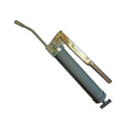 |  | 2194

